Titel
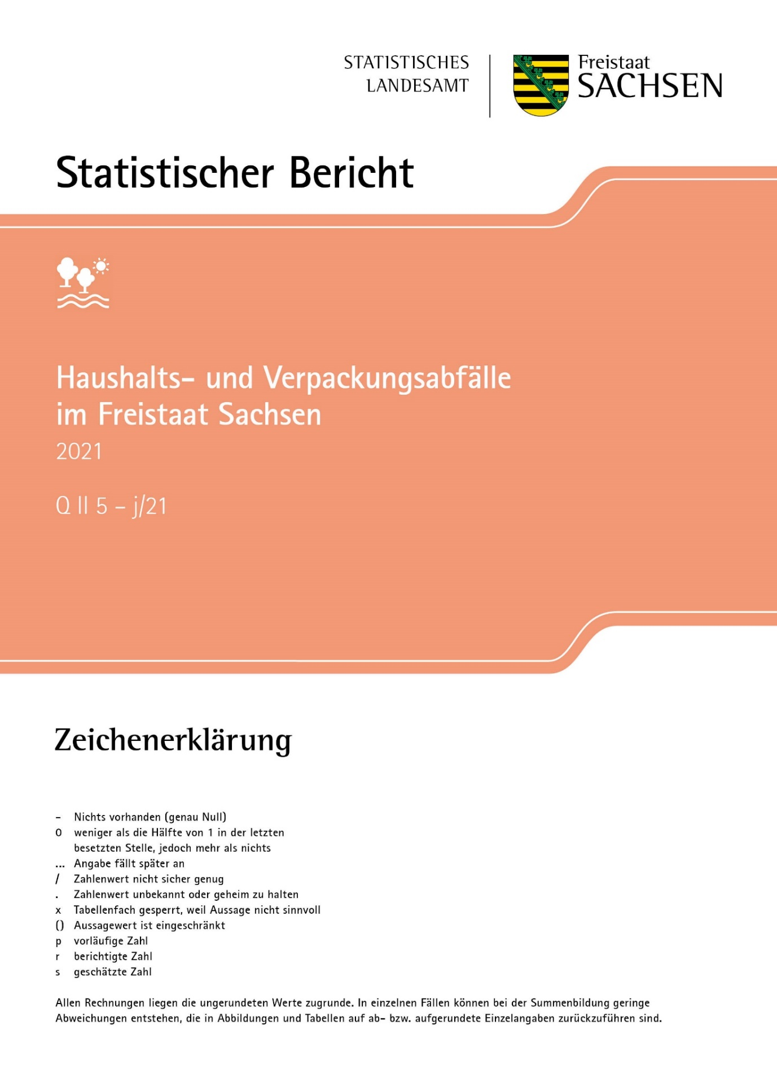
Inhalt
Impressum

Impressum
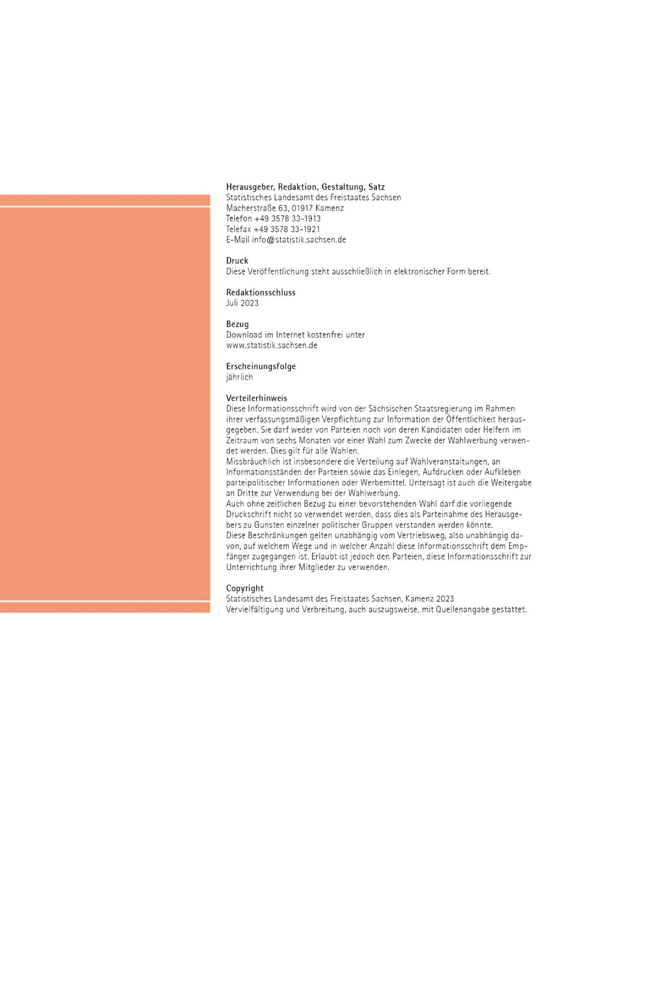
Inhalt

A1
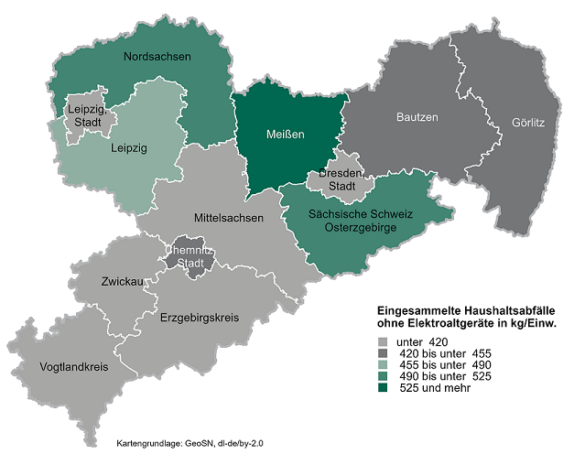
Inhalt
Abb. 1 Im Rahmen der öffentlichen Müllabfuhr und gewerblichen/gemeinnützigen Sammlung eingesammelten Haushaltsabfälle nach Kreisfreien Städten und Landkreisen 2021
Gebietsstand: 01.01.2021
Bevölkerungsstand: 31.12.2021

